1.IDENTIFICACION
INFORMACIÓN GENERAL |  | INFORMACIÓN DEL ESTUDIO RESPECTIVO
 |  | NODO NÚMERO |  |  |  |  | 75271
 |  | INFORME NÚMERO |  |  |  |  | 1274
CONTRATISTA | UNIÓN TEMPORAL MOVILIDAD 2014 | ORDEN DE TRABAJO No. |  |  |  |  | PROGRAMACION BASICA
 |  | FECHA DE LA ORDEN DE TRABAJO |  |  |  |  | -
 |  | FECHA DE LA TOMA DE INFORMACIÓN |  |  |  |  | 240714
 |  | DÌA DE LA SEMANA
OBJETO DEL CONTRATO | REALIZAR LA TOMA DE INFORMACIÓN DE CAMPO, COMO INSUMO DEL PROGRAMA DE MONITOREO, SEGUIMIENTO Y PLANEACIÓN DEL TRÁNSITO Y EL TRANSPORTE DE BOGOTA D.C | TIPO DE ESTUDIO |  |  |  |  | VOLÚMENES POR TIPO DE VEHÍCULO DISCRIMINANDO CAMIONES
 |  | NOMBRE DEL ARCHIVO |  |  |  |  | 75271_AK_15_X_AC_100_140724_VOL_V1.xlsx
 |  | CÓDIGO DEL ESTUDIO |  |  |  |  | VOL
 |  | LUGAR DE LA TOMA DE INFORMACIÓN
NÚMERO DE CONTRATO | 2072-2013 | COORDENADA X |  |  |  |  | LONGITUD
 |  | COORDENADA Y |  |  |  |  | LATITUD

FECHA DE INICIO DEL CONTRATO | 22-01-2014 | PROFESIONALES RESPONSABLES
 |  | CONSULTOR (DIRECTOR) |  |  |  |  | ING. MSC. SANDRA LUCIA NAVAS TEQUIA
 |  | CONSULTOR (COORDINADOR GENERAL) |  |  |  |  | ING. MSC. LUIS FERNANDO RUBIANO BARRERO
INTERVENTORÍA | UNIVERSIDAD NACIONAL DE COLOMBIA | CONSULTOR (EXPERTO EN TRÁNSITO Y TRANSPORTE) |  |  |  |  | ING. ESP. DIANA PAOLA PARADA
 |  | CONSULTOR (ING ANÀLISIS) |  |  |  |  | ING. JUAN MANUEL VILLAMARIN
 |  | INTERVENTORÍA (DIRECTOR) |  |  |  |  | ING. MSC. ARTURO ZARATE
 |  | INTERVENTORÍA (ESPECIALISTA) |  |  |  |  | ING. MSC. WILLIAM CASTRO
 |  | INTERVENTORÍA (RESIDENTE) |  |  |  |  | ING. JOSÉ EDWIN TORRES
OBJETO DEL CONTRATO | INTERVENTORÍA TÉCNICA, ADMINISTRATIVA Y FINANCIERA PARA LA TOMA DE INFORMACIÓN DE CAMPO COMO INSUMO DEL PROGRAMA DE MONITOREO, SEGUIMIENTO Y PLANEACIÓN DEL TRÁNSITO Y TRANSPORTE DE BOGOTÁ D.C. | SUPERVISOR SECRETARIA MOVILIDAD |  |  |  |  | ING. FABIAN GONZALEZ

 |  | VERSIONES DEL ESTUDIO
 |  | NÚMERO |  | FECHA | OBSERVACIONES
NÚMERO DE CONTRATO | 2072-2013 | Versión 0 |  | 01/08/2014
 |  | Versión 1 |  | 14/08/2014 | SE ATENDIERON OBSERVACIONES DE INTERVENTORÍA SEGÚN OFICIO FI-INT-CMTTUB14-426-14, SE DA RESPUESTA MEDIANTE OFICIO N° ICV-187-C-740. En la hoja 2 base en la columna fecha de toma de información se unifico la fecha en formato DD/MM/AA igualmente se revisó la información para los movimientos, vehículos, capacidad, ocupación y periodos señalados, para el movimiento 1 en automóviles en el periodo de las 22:30-22:45 horas se presenta una reducción en el volumen de vehículos debido a la culminación de las actividades laborales y escolares durante el día. Para el periodo de las 00:00, 00:15 y 04:00 horas se presenta variaciones en el volumen de livianos las cuales corresponde a una condición normal dado el periodo del día, además la información registrada corresponde a la consignada en los formatos de campo. A las 11:00 horas se presenta un aumento en el volumen de livianos debido a la presencia del semáforo ubicado en el punto objeto de estudio el cual permite el despeje de vehículos por el acceso. A las 17:45 horas se evidencia una reducción en el volumen de livianos debido a congestión vehicular por hora pico. En motos, en el periodo de la 21:15 horas se presenta error de digitación realizándose la respectiva corrección. Para el movimiento 3 se verifico la información registrada con la consignada en formatos y esta corresponde a los datos de volumen vehicular suministrados durante todo el día, a las 07:15 horas se presenta un incremento en el volumen de livianos debido a que en el punto de estudio y sus alrededores se encuentran ubicadas varias oficinas, las cuales son concurridas en horarios laborales por individuos que se desplazan desde sus hogares a sus lugares de trabajo. A las 11:45 horas se presenta error de digitación realizándose la respectiva corrección. A las 14:00 horas aumenta el volumen de livianos debido a que durante este tiempo no existe medida de restricción vehicular, así como a la presencia de semáforo ubicado en el acceso que permite el despeje vehi
 |  | Versión 2
FECHA DE INICIO DEL CONTRATO | 21-01-2014 | Versión 3

 |  | DESCRIPCIÓN DE LA TOMA DE INFORMACIÓN
 |  | TIPO DE VEHÍCULO | FACTOR DE EQUIVALENCIA | MOVIMIENTOS AFORADOS |  |  | No. DE PERÍODOS | HORA
ESQUEMA |  |  |  | ACCESO | LENTA | RÁPIDA | HORARIO DEL PERÍODO No. 1 | 22:00-06:00
 |  | L | 1 | NORTE | 1 |  | HORARIO DEL PERÍODO No. 2 | 06:00-14:00
 |  | C | 2 | SUR | 2 |  | HORARIO DEL PERÍODO No. 3 | 14:00-22:00
 |  |  |  | OCCIDENTE | 3 |  | No. DE HORAS TOMADAS | 24
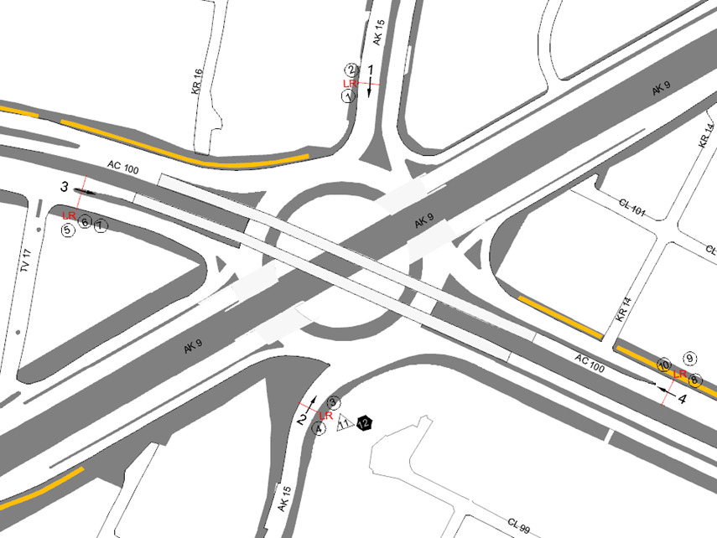
 |  | BT | 2 | ORIENTE | 4 |  | HORARIO DE LA TOMA DE INFORMACIÓN | 22:00-22:00
 |  | B | 2 |  |  |  | No. DE EQUIPOS UTILIZADOS | 12
 |  |  |  | OBSERVACIONES DE LA TOMA DE INFORMACIÒN
 |  | AL | 2 | OBSERVACION |  |  |  |  | ACCESO
 |  | AT | 2.5 | A LAS 15:00 HORAS SE PRODUCE UN INCREMENTO EN EL VOLUMEN VEHICULAR Y DE MOTOS POR HORA PICO |  |  |  |  | SUR
 |  | BA | 2.5 | A LAS 17:15 SE PRESENTA TRÁFICO LENTO SOBRE CALLE 100, POR LO TANTO AFECTA LA MOVILIDAD SOBRE LA CARRERA EN SENTIDO NORTE SUR. |  |  |  |  | OCCIDENTE
 |  | ESP | 2 | EN EL PERIODO DE LAS 16:30 A LAS 17:55 HORAS SE PRESENTA CONGESTIÓN VEHICULAR |  |  |  |  | OCCIDENTE
 |  | INT | 2 | A LAS 17:15 SE PRESENTA CONGESTIÓN VEHICULAR, SE OBSERVA TRÁFICO LENTO SOBRE LA CALLE 100, POR LO TANTO AFECTA FUNCIÓN DEL SEMÁFORO EN SENTIDO NORTE SUR |  |  |  |  | ORIENTE
 |  | C2P | 2.5
 |  | C2G | 2.5
 |  | C3 | 2.5
 |  | C4 | 2.5
 |  | C5 | 2.5
 |  | C6 | 2.5
 |  | >C6 | 2.5
 |  | M | 0.5
 |  | BIC | 0.3

 |  | ANALISIS PUNTUAL
 |  | LA INTERSECCIÓN DE LA CARRERA 15 (LA AVENIDA PASEO COUNTRY) CON CALLE 100 (AVENIDA CARLOS LLERAS RESTREPO) SE ENCUENTRA UBICADA EN EL SECTOR NORTE DE LA CIUDAD EN LA LOCALIDAD DE USAQUEN. LA CARRERA 15 (LA AVENIDA PASEO COUNTRY) CUENTA CON UNA GLORIETA A NIVEL QUE PRESENTA CIRCULACIÓN EN TODOS LOS ACCESOS, ADEMÁS CONTIENE UNA CALZADA PARA TRÁFICO MIXTO (INCLUYE TPC) CON CUATRO CARRILES EN CIRCULACIÓN EN SENTIDO SUR-NORTE HASTA LA GLORIETA, Y DOS CALZADAS EN CIRCULACIÓN NORTE-SUR Y VICEVERSA CON UN SEPARADOR CENTRAL, LA CALLE 100 (AVENIDA CARLOS LLERAS RESTREPO) PRESENTA CUATRO CALZADAS, LAS DOS CALZADAS INTERNAS PRESENTAN PASO ELEVADO CON TRES CARRILES DE CIRCULACIÓN POR SENTIDO OCCIDENTE-ORIENTE Y VICEVERSA, MIENTRAS LAS EXTERNAS PRESENTAN PASO A NIVEL CON TRES CARRILES PARA TRÁFICO MIXTO (INCLUYE TPC). EL VOLUMEN TOTAL AFORADO DURANTE EL DÍA FUE DE 139.597 VEHÍCULOS MIXTOS, DISTRIBUIDOS DE LA SIGUIENTE MANERA: EL 73,6% CORRESPONDE A VEHÍCULOS LIVIANOS, EL 17,0% MOTOS, EL 7,3% A TRANSPORTE PÚBLICO COLECTIVO (COLECTIVOS, BUSETA / BUSETON, BUSES) Y EL 1,3% A VEHÍCULOS DE CARGA. LOS PERÍODOS DE MÁXIMA DEMANDA SE PRESENTAN ENTRE LAS 07:00-08:00 HORAS, Y ENTRE LAS 14:00-15:00 HORAS. LA HORA PICO TOTAL DE LA INTERSECCIÓN SE REGISTRA ENTRE LAS 14:00 Y LAS 15:00 HORAS, PERIODO EN EL QUE SE MOVILIZA UN TOTAL DE 9.038 VEHÍCULOS MIXTOS, DE LOS CUALES EL 73,2% CORRESPONDE A VEHÍCULOS LIVIANOS, EL 17,8% A MOTOS, EL 6,5% A TRANSPORTE PÚBLICO COLECTIVO Y MASIVO, EL 2,0% A CAMIONES Y EL 0,5% A BICICLETAS.

 |  | REGISTRO FOTOGRÁFICO
 |  | 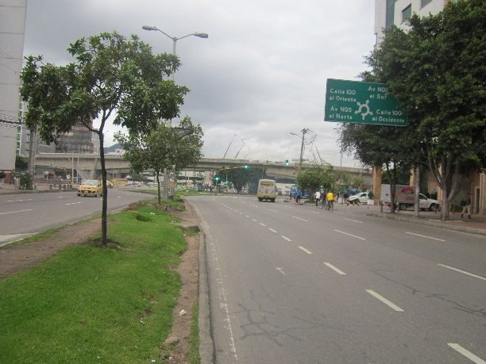 |  |  |  |  | 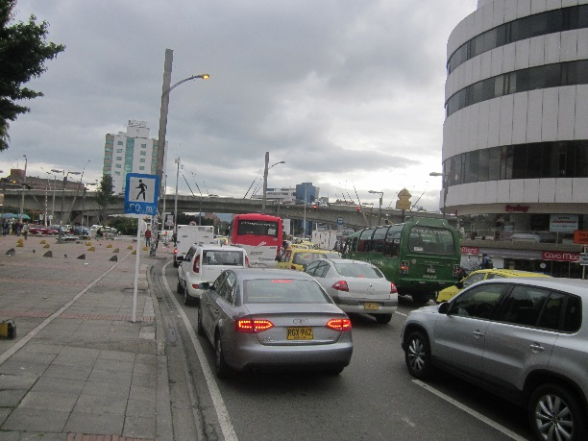

 |  | ACCESO NORTE |  |  |  |  | ACCESO SUR

 |  | 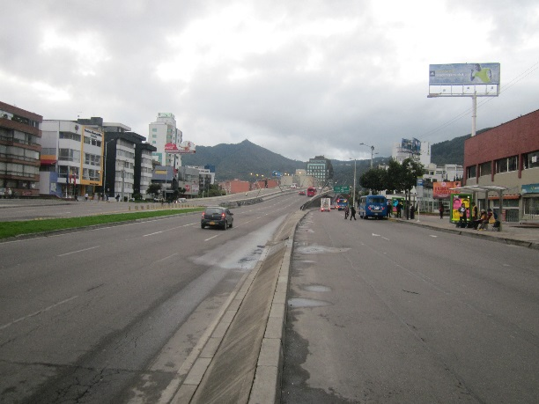 |  |  |  |  | 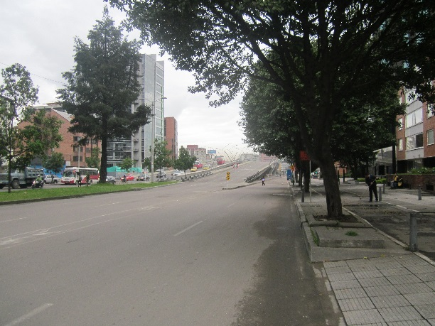

 |  | ACCESO OESTE |  |  |  |  | ACCESO ESTE

